이용분석
나미야 잡화점의 기적 :히가시노 게이고 장편소설

도서 정보

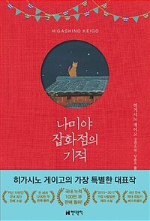

저자정보 | 지은이: 히가시노 게이고 ;옮긴이: 양윤옥
출판사 | 현대문학
출판연월 | 2012
VOL
ISBN | 9788972756194
주제분야 | 833.6 [문학 > 일본문학 > 소설]
대출건수 | 289,976
책소개 | 2012년 12월 19일 국내 번역 출간된 이래 6년 연속 베스트셀러 순위 상위권을 차지하며 서점가에서 "21세기 가장 경이로운 베스트셀러"라고 불리는 소설. '2008~2017년, 지난 10년간 한국에서 가장 많이 팔린 소설', 히가시노 게이고의 대표작 &lt;나미야 잡화점의 기적&gt;이 국내 누적 판매 100만 부를 돌파했다.

대출 정보

대출연월 | 대출건수 | 대출순위
2024년 06월 | 1,238 | 291
2024년 07월 | 1,668 | 158
2024년 08월 | 1,686 | 182
2024년 09월 | 1,346 | 227
2024년 10월 | 1,303 | 239
2024년 11월 | 1,216 | 286
2024년 12월 | 1,299 | 262
2025년 01월 | 1,409 | 239
2025년 02월 | 1,366 | 258
2025년 03월 | 1,191 | 335
2025년 04월 | 1,047 | 429
2025년 05월 | 1,056 | 364
2025년 06월 | 996 | 434
2025년 07월 | 1,395 | 254
2025년 08월 | 1,483 | 230
2025년 09월 | 1,074 | 403
2025년 10월 | 979 | 365
2025년 11월 | 1,028 | 402
2025년 12월 | 1,421 | 140
2026년 01월 | 1,521 | 190
2026년 02월 | 1,366 | 144
2026년 03월 | 1,296 | 200
2026년 04월 | 1,178 | 257
2026년 05월 | 1,221 | 207

다대출 그룹

연령 | 성별 | 대출건수 | 순위
40대 | 여성 | 208 | 431
30대 | 여성 | 126 | 264
50대 | 여성 | 98 | 126
20대 | 여성 | 70 | 169
30대 | 남성 | 49 | 44

주요 키워드

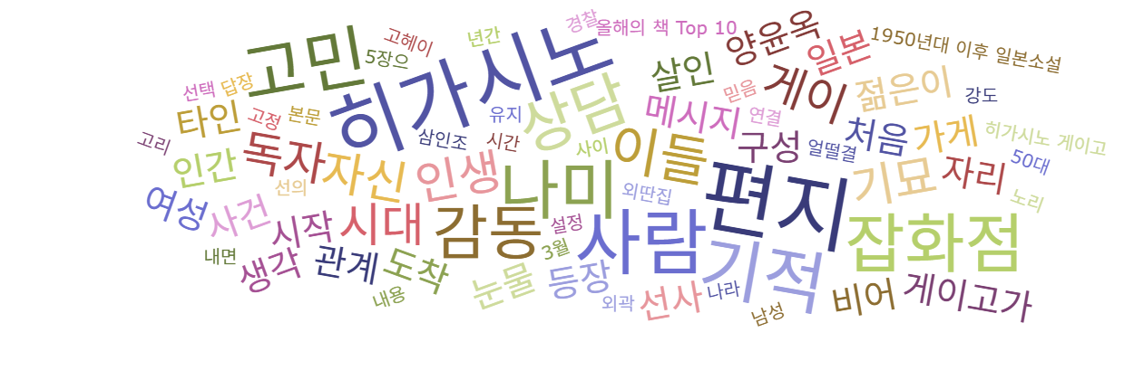

함께 대출된 도서

순번 | 서명 | 저자 | 출판사 | 출판연월 | ISBN | VOL
1 | 불편한 편의점 :김호연 장편소설 | 지은이: 김호연 | 나무옆의자 | 2021 | 9791161571188
2 | 달러구트 꿈 백화점 :주문하신 꿈은 매진입니다 | 지은이: 이미예 | 팩토리나인 | 2020 | 9791165341909
3 | 불편한 편의점 :김호연 장편소설 | 지은이: 김호연 | 나무옆의자 | 2022 | 9791161571379
4 | 달러구트 꿈 백화점 :이미예 장편소설 | 지은이: 이미예 | 팩토리나인 | 2021 | 9791165343729
5 | 아몬드 :손원평 장편소설 | 지은이: 손원평 | 창비 | 2017 | 9788936434267
6 | 어서오세요, 휴남동 서점입니다 :황보름 장편소설 | 지은이: 황보름 | 클레이하우스 | 2022 | 9791197377143
7 | 가면산장 살인사건 | 지은이: 히가시노 게이고 ;옮긴이: 김난주 | 재인 | 2014 | 9788990982575
8 | 녹나무의 파수꾼 =The camphorwood custodian | 저자: 히가시노 게이고 ;옮긴이: 양윤옥 | 소미미디어 | 2020 | 9791165075064
9 | 미드나잇 라이브러리 | 매트 헤이그 지음 ;노진선 옮김 | 인플루엔셜 | 2021 | 9791191056556
10 | 아버지의 해방일지 :정지아 장편소설 | 지은이: 정지아 | 창비 | 2022 | 9788936438838

마니아를 위한 추천도서

순번 | 서명 | 저자 | 출판사 | 출판연월 | ISBN | VOL
1 | 백마산장 살인사건 :히가시노 게이고 장편소설 | 히가시노 게이고 지음 ;민경욱 옮김 | 랜덤하우스코리아 | 2008 | 9788925519708
2 | 아내를 사랑한 여자 | 히가시노 게이고 지음;이선희 옮김 | 창해 | 2006 | 9788979197181
3 | 백야행 :히가시노 게이고 장편소설 | 지은이: 히가시노 게이고 ;옮긴이: 정태원 | 태동출판사 | 2009 | 9788984970250
4 | 백야행 :히가시노 게이고 장편소설 | 지은이: 히가시노 게이고 ;옮긴이: 정태원 | 태동출판사 | 2009 | 9788984970267
5 | 회랑정回廊亭 살인사건 :히가시노 게이고 장편소설 | 히가시노 게이고 지음 ;임경화 옮김 | 랜덤하우스코리아 | 2008 | 9788925518657
6 | 플래티나 데이터 =히가시노 게이고 소설 /Platina data | 지은이: 히가시노 게이고 ;옮긴이: 이정환 | 서울문화사 | 2011 | 9788926390559
7 | 백은의 잭 | 지은이: 히가시노 게이고 ;옮긴이: 한성례 | 씨엘북스 | 2011 | 9788996733126
8 | 방황하는 칼날 :히가시노 게이고 장편소설 | 히가시노 게이고 지음 ;이선희 옮김 | 바움 | 2008 | 9788958830559
9 | 수상한 사람들 | 히가시노 게이고 지음 ;윤성원 옮김 | 랜덤하우스코리아 | 2009 | 9788925533308
10 | 변신 | 히가시노 게이고 지음 ;이선희 옮김 | 창해 | 2014 | 9788979196856

다독자를 위한 추천도서

순번 | 서명 | 저자 | 출판사 | 출판연월 | ISBN | VOL
1 | 불편한 편의점 :김호연 장편소설 | 지은이: 김호연 | 나무옆의자 | 2021 | 9791161571188
2 | 불편한 편의점 :김호연 장편소설 | 지은이: 김호연 | 나무옆의자 | 2022 | 9791161571379
3 | 달러구트 꿈 백화점 :주문하신 꿈은 매진입니다 | 지은이: 이미예 | 팩토리나인 | 2020 | 9791165341909
4 | 달러구트 꿈 백화점 :이미예 장편소설 | 지은이: 이미예 | 팩토리나인 | 2021 | 9791165343729
5 | 어서오세요, 휴남동 서점입니다 :황보름 장편소설 | 지은이: 황보름 | 클레이하우스 | 2022 | 9791197377143
6 | 아버지의 해방일지 :정지아 장편소설 | 지은이: 정지아 | 창비 | 2022 | 9788936438838
7 | 메리골드 마음 세탁소 =윤정은 장편소설 /Marigold mind laundry | 글: 윤정은 | 북로망스 | 2023 | 9791191891287
8 | 세상의 마지막 기차역 | 무라세 다케시 지음 ;김지연 옮김 | 바이포엠 스튜디오 | 2022 | 9791191043754
9 | 바다가 들리는 편의점 | 마치다 소노코 지음 ;황국영 옮김 | 바이포엠 스튜디오 | 2023 | 9791192579504
10 | 미드나잇 라이브러리 | 매트 헤이그 지음 ;노진선 옮김 | 인플루엔셜 | 2021 | 9791191056556

